DCA
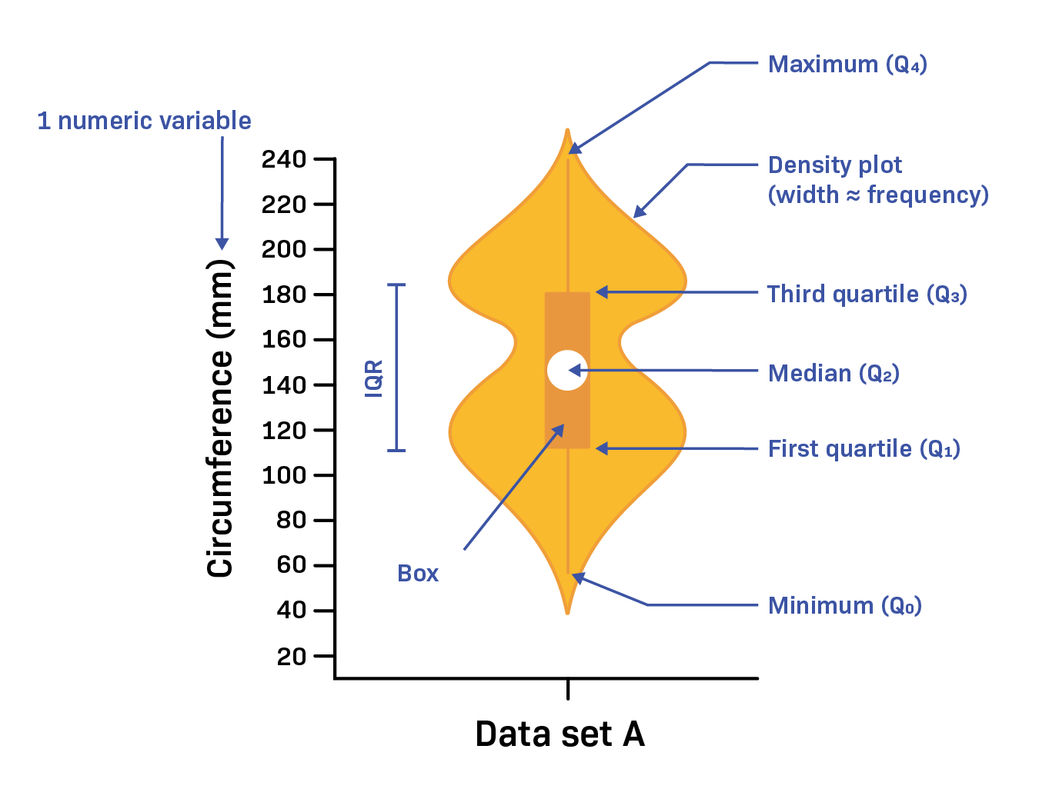
Tratamiento | GDP
Dieta 1 | 191.593 |  |  |  |  |  | IMPORTANCIA: Los tratamientos se asignan a las unidades experimentales de manera completamente aleatoria, lo que minimiza el sesgo en la selección
Dieta 1 | 196.547
Dieta 1 | 223.381
Dieta 1 | 160.540
Dieta 1 | 178.560
Dieta 1 | 145.430
Dieta 1 | 197.200
Dieta 2 | 201.024
Dieta 2 | 209.697
Dieta 2 | 213.315
Dieta 2 | 238.361
Dieta 2 | 225.397
Dieta 2 | 226.012
Dieta 2 | 221.660
Dieta 3 | 201.662
Dieta 3 | 236.804
Dieta 3 | 217.468
Dieta 3 | 180.501
Dieta 3 | 220.520
Dieta 3 | 202.908
Dieta 3 | 193.983
Dieta 4 | 203.100
Dieta 4 | 306.800
Dieta 4 | 296.700
Dieta 4 | 268.560 | 1 | 2 | 3 | 4 | 5 | 6 | 7 | 8 | 9 | 10
Dieta 4 | 279.600 | RD1 | R7D4 | R4D2
Dieta 4 | 278.600
Dieta 4 | 232.301

DISEÑO CUADRADO LATINO
Grupo | Columna 1 | Columna 2 | Columna 3 | Columna 4 | Tratamiento: filas x columnas
Fila 1 | A | B | C | D | Repeticiones | 4 x tratamiento
Fila 2 | B | C | D | A
Fila 3 | C | D | A | B |  | IMPORTANCIA: Utiliza un esquema en forma de cuadrado para controlar dos fuentes de variabilidad, permitiendo que cada tratamiento aparezca una vez en cada fila y columna
Fila 4 | D | A | B | C

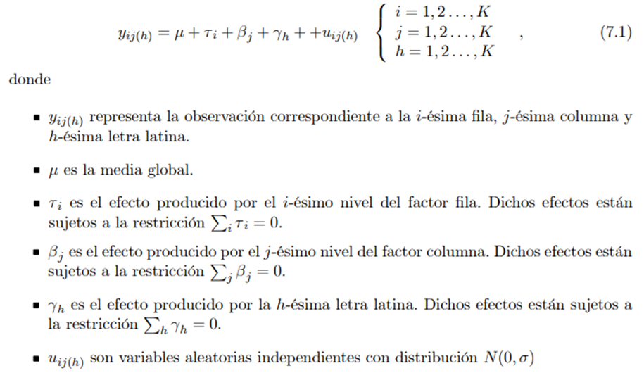
Grupo | Columna 1 | Columna 2 | Columna 3 | Columna 4
Fila 1 | 80 | 55 | 60 | 45
Fila 2 | 82 | 59 | 62 | 44
Fila 3 | 86 | 56 | 63 | 41
Fila 4 | 84 | 52 | 62 | 48

 | Tratamiento | Fila | Columna | Produccion
 | A | 1 | 1 | 80
 | A | 2 | 2 | 55
 | A | 3 | 3 | 60
 | A | 4 | 4 | 45
 | B | 1 | 1 | 82
 | B | 2 | 2 | 59
 | B | 3 | 3 | 62
 | B | 4 | 4 | 44
 | C | 1 | 1 | 86
 | C | 2 | 2 | 56
 | C | 3 | 3 | 63
 | C | 4 | 4 | 41
 | D | 1 | 1 | 84
 | D | 2 | 2 | 52
 | D | 3 | 3 | 62
 | D | 4 | 4 | 48

DISEÑO EN BLOQUES COMP. AZAR
 |  |  |  |  |  | Se agrupan las unidades experimentales en bloques homogéneos antes de asignar tratamientos, lo que ayuda a controlar la variabilidad entre grupos
BLOQUE | TESTIGO | V-I | V-II | V-III | V-IV
I | 7 | 17.9 | 19.8 | 15.2 | 72.6
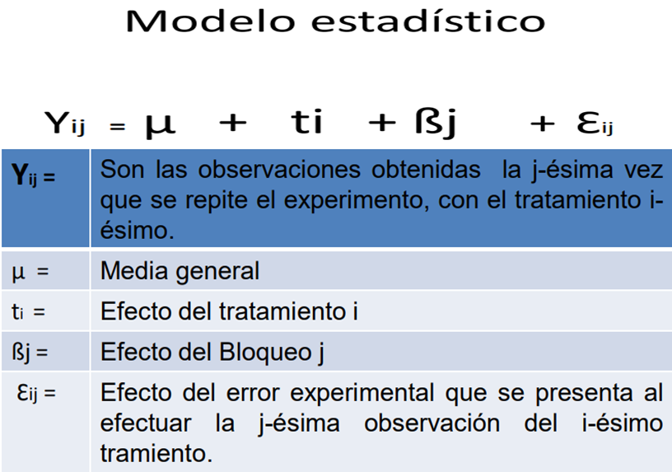
II | 5.9 | 20.8 | 16.7 | 21 | 78.6
III | 4.2 | 21.4 | 16.7 | 8.8 | 62.6

Bloque | Tratamiento | Produccion
I | TESTIGO | 7
I | V.I | 17.9
I | V.II | 19.8
I | V.III | 15.2
I | V.IV | 72.6
II | TESTIGO | 5.9
II | V.I | 20.8
II | V.II | 16.7
II | V.III | 21
II | V.IV | 78.6
III | TESTIGO | 4.2
III | V.I | 21.4
III | V.II | 16.7
III | V.III | 8.8
III | V.IV | 62.6

